ראשי
Check Point Threat Extraction Secured This Document |  |  |  |  |  |  |  |  | Get Original

CG אורכי
 | LONG CG LIMIT |  | CG בפועל |  | EXT LONG CG LIMIT
3.23 | 2370 | 3.35 | 1851.90 | 3.27 | 2660
3.407 | 2370 | 3.37 | 2251.90 | 3.44 | 2660
3.49 | 1750 |  |  | 3.49 | 1310
3.498 | 1310 |  |  | 3.17 | 1310
3.17 | 1310 |  |  | 3.17 | 2000
3.17 | 2000 |  |  | 3.27 | 2660
3.23 | 2370
AFT
FWD
 |  |  | גרסה | 3.50

 | מסוק |  | BMK

 | תצורת כסאות |  | 11: POLICE/FIRE + 2

 | מערכת |  | SHAPO

 | XP |  | כן

 | סל כיבוי |  | לא |  | משקל בסל

 | מתלה מטען + מראות |  | כן |  | משקל על הוו

 | במבי |  | ללא

 | כסאות |  | 3

תרשים זה הינו סכימתי בלבד
שרטוט מדויק יותר ניתן למצוא בלשונית תצורות

 | צוות |  | טייס ימין |  |  |  | טייס שמאל
 |  |  | 80 |  |  |  | 80
 |  |  |  |  |  |  |  |  | פירוט תצורה
 |  |  | 3 |  | 2 |  | 1 |  | 2 כסאות
 |  |  |  |  |  |  |  |  | מערכת - SHAPO
 | תא נוסעים |  | 13 |  | 12 |  | 11 |  | XP - כן
 |  |  |  |  |  |  |  |  | סל כיבוי - לא
CG רוחבי
 | EXT LAT LIMIT |  | LAT CG LIMIT |  | CG בפועל
-0.08 | 2370 | -0.08 | 2370 | 0.00 | 1851.90
-0.08 | 2660 | 0.08 | 2370 | 0.00 | 2251.90
0.08 | 2660 | 0.08 | 2250
0.08 | 2370 | 0.14 | 2250
 |  | 0.14 | 1300
 |  | -0.18 | 1300
 |  | -0.18 | 2250
 |  | -0.08 | 2250
 |  | -0.08 | 2370
 |  |  | 14 |  |  |  |  |  | מתלה/מטען מראות - כן
 |  |  |  |  |  |  |  |  | במבי - ללא

 |  |  | משקל |  | LONG |  | LAT
 | ציוד נוסף | 1)

 |  | גובה | 2000 |  | טמפ' | 20 |  | חישוב מקסימום כח לפי |  | מה''ק מינוס 80KG

 |  | חישוב להמראה ונחיתה (2370)

 |  | מסוק ריק |  |  | 1606 |  |  |  | פריסטים לגיחה
 |  | תצורה והתקנות |  |  | 86 |  | מסוק וצוות |  | מים | דלק
 |  | ברזל |  |  | 1692 |  | 1852 kg |  | 70% (476 ל') | 292 kg
 |  | צוות |  |  | 160 |  |  | + | 80% (544 ל') | 224 kg
 |  | נוסעים וציוד |  |  | 0 |  | משקל מועיל |  | 90% (612 ל') | 156 kg
 |  | מטען חיצוני | 0% |  | 0 |  | 518 kg |  | 100% (680 ל') | 88 kg
 |  | דלק | (מירבי 426) |  | 400
 |  | משקל בהמראה |  | kg | 2252 |  | 2370 kg
 |  | משקל פנימי | (מירבי 398) | kg | 2252

 |  | CG LIMIT WITHIN RANGE

תצורות
2
3
4
5
6
7
1
Description | KG | LONG ARM | LAT ARM |  |  |  |  |  |  | טבלת קוד תצורת כסאות
POLICE + 1 |  |  |  | זיהוי כסא |  |  |  |  |  | קוד | LONG ARM | LAT ARM
כסא נוסע שמאל קיצוני | 10 | 2.54 | -0.62 | 1.0 |  |  |  |  |  | 1.0 | 2.54 | -0.62
 |  |  |  |  |  |  |  |  |  | 0.0
 |  |  |  |  |  |  |  |  |  | 3.0 | 2.54 | 0.62
 |  |  |  |  |  |  |  |  |  | 2.0 | 2.54 | 0
 |  |  |  |  |  |  |  |  |  | 11.0 | 2.54 | -0.62
 |  |  |  |  |  |  |  |  |  | 14.0 | 2.54 | 0.62
 |  |  |  |  |  |  |  |  |  | 13.0 | 2.54 | 0.38
 |  |  |  |  |  |  |  |  |  | 12.0 | 2.54 | -0.38

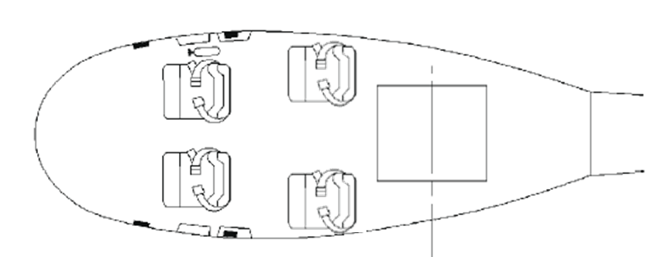
POLICE + 2
כסא נוסע שמאל קיצוני | 10 | 2.54 | -0.62 | 1.0
כסא נוסע ימין קיצוני | 10 | 2.54 | 0.62 | 3.0

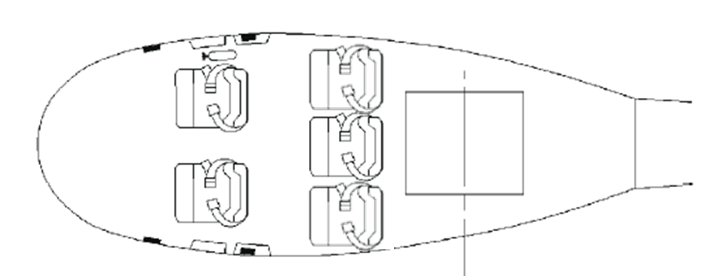
POLICE + 3
כסא נוסע שמאל קיצוני | 10 | 2.54 | -0.62 | 1.0
כסא נוסע ימין קיצוני | 10 | 2.54 | 0.62 | 3.0
כסא נוסע מרכזי | 10 | 2.54 | 0 | 2.0

TRANSPORT + 3
כסא נוסע שמאל קיצוני | 10 | 2.54 | -0.62 | 1.0
כסא נוסע ימין קיצוני | 10 | 2.54 | 0.62 | 3.0
כסא נוסע מרכזי | 10 | 2.54 | 0 | 2.0

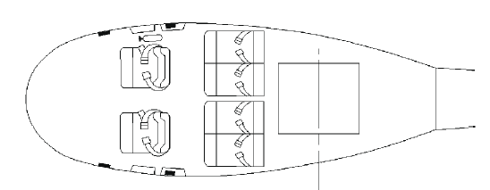
TRANSPORT + 4
כסא נוסע שמאל קיצוני | 10 | 2.54 | -0.62 | 11.0
כסא נוסע ימין קיצוני | 10 | 2.54 | 0.62 | 14.0
כסא נוסע ימין מרכזי | 10 | 2.54 | 0.38 | 13.0
כסא נוסע שמאל מרכזי | 10 | 2.54 | -0.38 | 12.0

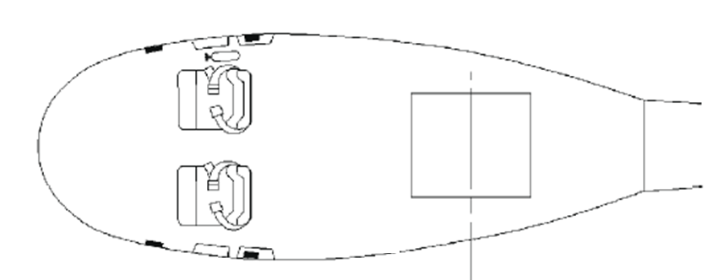
FIRE - NO SEATS

BAMBI

FIRE + 1
כסא נוסע שמאל קיצוני | 10 | 2.54 | -0.62 | 1.0

BAMBI

FIRE + 2
כסא נוסע שמאל קיצוני | 10 | 2.54 | -0.62 | 1.0
כסא נוסע ימין קיצוני | 10 | 2.54 | 0.62 | 3.0

BAMBI

FIRE + 3
כסא נוסע שמאל קיצוני | 10 | 2.54 | -0.62 | 1.0
כסא נוסע ימין קיצוני | 10 | 2.54 | 0.62 | 3.0
כסא נוסע מרכזי | 10 | 2.54 | 0 | 2.0
BAMBI

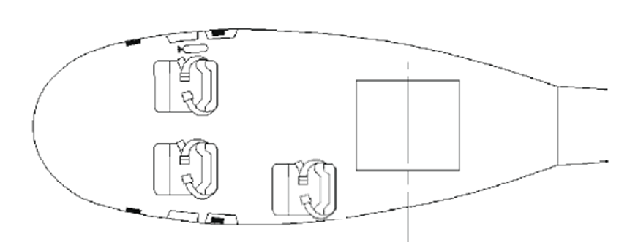
BAMBI
POLICE/FIRE + 1
כסא נוסע שמאל קיצוני | 10 | 2.54 | -0.62 | 1.0

BAMBI

POLICE/FIRE + 2
כסא נוסע שמאל קיצוני | 10 | 2.54 | -0.62 | 1.0
כסא נוסע ימין קיצוני | 10 | 2.54 | 0.62 | 3.0

BAMBI
POLICE/FIRE + 3
כסא נוסע שמאל קיצוני | 10 | 2.54 | -0.62 | 1.0
כסא נוסע ימין קיצוני | 10 | 2.54 | 0.62 | 3.0
כסא נוסע מרכזי | 10 | 2.54 | 0 | 2.0

CUSTOM
 |  |  |  |  | כסא נוסע שמאל קיצוני | 10 | 2.54 | -0.62 | 11.0
 |  |  |  |  | כסא נוסע ימין קיצוני | 10 | 2.54 | 0.62 | 14.0
 |  |  |  |  | כסא נוסע ימין מרכזי | 10 | 2.54 | 0.38 | 13.0
 |  |  |  |  | כסא נוסע שמאל מרכזי | 10 | 2.54 | -0.38 | 12.0
כסא נוסע שמאל קיצוני | 10 | 2.54 | -0.62 | 1 | כסא נוסע שמאל קיצוני | 10 | 2.54 | -0.62 | 1.0
כסא נוסע ימין קיצוני | 10 | 2.54 | 0.62 | 3 | כסא נוסע ימין קיצוני | 10 | 2.54 | 0.62 | 3.0
כסא נוסע מרכזי | 10 | 2.54 | 0 | 2 | כסא נוסע מרכזי | 10 | 2.54 | 0 | 2.0

מה"ק
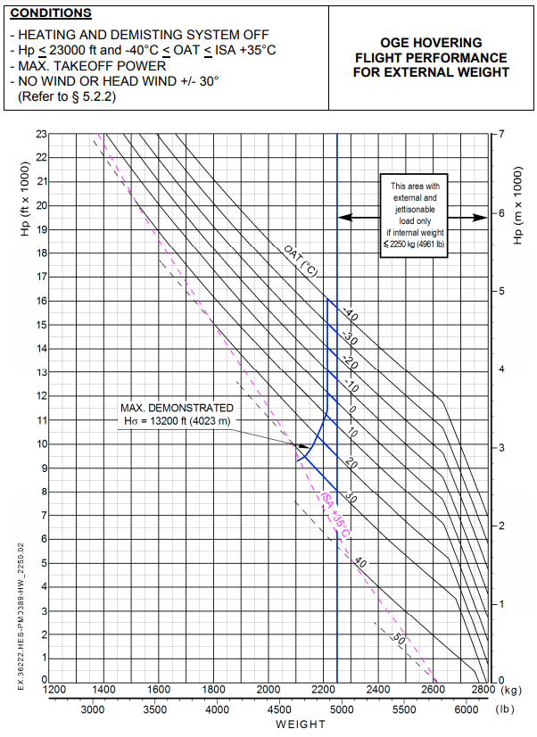
 |  |  |  |  |  |  |  | גובה | טמפ | מהק 80
 |  |  |  |  |  |  |  | 0 | 0 | כן
 |  |  |  |  |  |  |  | 100 | 1 | לא
 | 10 | 15 | 20 | 25 | 30 | 35 | 40 | 200 | 2
0 | 2800 | 2800 | 2800 | 2785 | 2775 | 2765 | 2750 | 300 | 3
500 | 2800 | 2800 | 2790 | 2775 | 2765 | 2750 | 2740 | 400 | 4
1000 | 2800 | 2800 | 2775 | 2765 | 2750 | 2725 | 2690 | 500 | 5
1500 | 2790 | 2775 | 2760 | 2745 | 2735 | 2690 | 2640 | 600 | 6
2000 | 2780 | 2760 | 2740 | 2730 | 2720 | 2660 | 2590 | 700 | 7
2500 | 2760 | 2740 | 2730 | 2715 | 2680 | 2615 | 2530 | 800 | 8
3000 | 2740 | 2725 | 2710 | 2675 | 2640 | 2560 | 2485 | 900 | 9
3500 | 2725 | 2715 | 2700 | 2640 | 2580 | 2510 | 2430 | 1000 | 10
4000 | 2715 | 2680 | 2650 | 2585 | 2540 | 2460 | 2390 | 1100 | 11
 |  |  |  |  |  |  |  | 1200 | 12
 | גובה נבחר | 2000 |  |  | גובה מתחת | גובה מעל | ממוצע | 1300 | 13
 | טמפ נבחרת | 20 |  |  | 2000 | 2000 | 2000 | 1400 | 14
 | מהק | 2660 | טמפ מתחת | 20 | 2740 | 2740 | 2740 | 1500 | 15
 | מהק 80- | TRUE | טמפ מעל | 20 | 2740 | 2740 | 2740 | 1600 | 16
 |  |  |  | 20 |  | סופי | 2740 | 1700 | 17
 |  |  |  |  |  |  |  | 1800 | 18
OGE GRAPH |  |  |  | FALSE | WEIGHT ON CABLE |  |  | 1900 | 19
 | X | Y |  |  |  |  |  | 2000 | 20
FWD | 3.27 | 2660 |  |  |  |  |  | 2100 | 21
AFT | 3.44 | 2660 |  |  |  |  |  | 2200 | 22
 |  |  |  |  |  |  |  | 2300 | 23
 |  |  |  |  |  |  |  | 2400 | 24
 |  |  |  |  |  |  |  | 2500 | 25
 |  |  |  |  |  |  |  | 2600 | 26
 |  |  |  |  |  |  |  | 2700 | 27
 |  |  |  |  |  |  |  | 2800 | 28
 |  |  |  |  |  |  |  | 2900 | 29
 |  |  |  |  |  |  |  | 3000 | 30
 |  |  |  |  |  |  |  | 3100 | 31
From Sup 27 - Increased Takeoff Power
Page 19 (Fig 9b)
 |  |  |  |  |  |  |  | 3200 | 32
 |  |  |  |  |  |  |  | 3300 | 33
 |  |  |  |  |  |  |  | 3400 | 34
 |  |  |  |  |  |  |  | 3500 | 35
 |  |  |  |  |  |  |  | 3600 | 36
 |  |  |  |  |  |  |  | 3700 | 37
 |  |  |  |  |  |  |  | 3800 | 38
 |  |  |  |  |  |  |  | 3900 | 39
 |  |  |  |  |  |  |  | 4000 | 40

